상품제안서
심플데이즈 슬림퓨어마그네틱카드홀더 | 상품코드: F31732

 |  |  |  |  |  |  | 02-412-0044 | www.easy1.co.kr
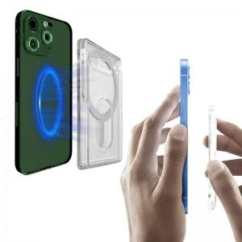

【상세/제작정보】 | 필요에 따라 스마트폰에 부착해서 사용하는 자석형 카드케이스

【인쇄/포장옵션】 | 레이저, 풀칼라 / 포장지포장

【공급단가】 | 수량 | 100~ | 300~ | 500~ | 1,000~ | 3,000~
*VAT별도 | 카드홀더 본품 | 3,440원 | 3,390원 | 3,310원 | 3,180원 | 3,040원
 | 카드홀더+스틸링추가 | 3,700원 | 3,640원 | 3,560원 | 3,420원 | 3,270원

【상품 URL】 | https://dev.easy1.co.kr:443/src/goods_detail.php?gdno=31732

